상품제안서
도시락가방 보온 보냉백 런치백 직장인 | 상품코드: F27794

 |  |  |  |  |  |  | 02-412-0044 | www.easy1.co.kr
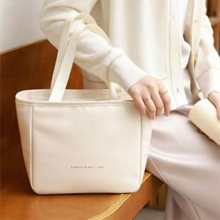

【상세/제작정보】

【인쇄/포장옵션】 | 실크 / 포장불가능

【공급단가】 | 수량 | 50~ | 100~ | 500~ | 1,000~ | 2,000~
*VAT별도 | 양면인쇄 | 10,560원 | 10,380원 | 10,120원 | 9,940원 | 9,680원

【상품 URL】 | https://dev.easy1.co.kr:443/src/goods_detail.php?gdno=27794

